图片预览
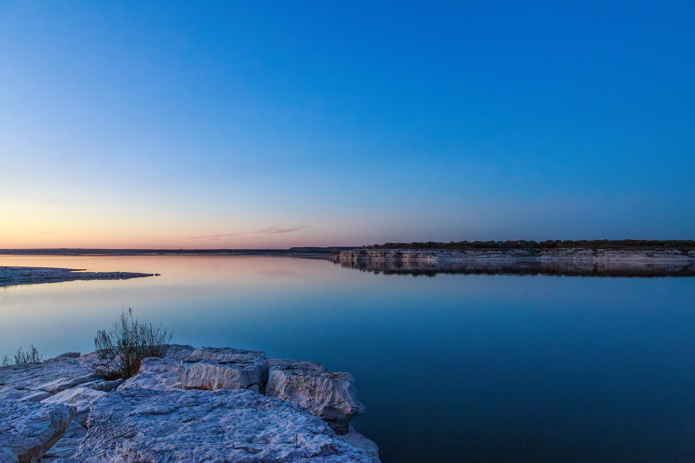
床前明月光~~
疑似地上霜··

